新需求
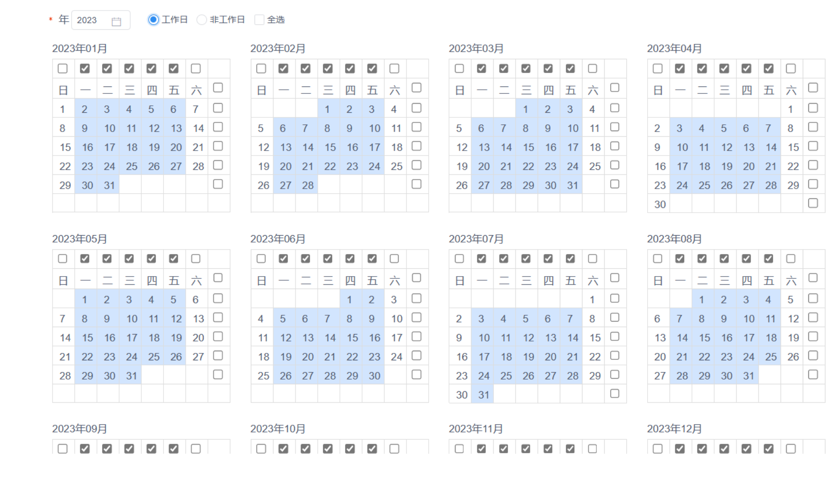
序号 | 功能 | 功能点说明 | 工作量(人/天) |  | 0512确认
1 | 支持接收方在成功接收发送方的zip文件后可以自动进行解压 | 1：设计修改策略表，增加目标解压功能相关字段 2：修改传输策略定义、修改页面增加解压相关配置 3：修改策略新增、修改、下发事件的策略实体，增加目标压缩功能相关字段 4：增加代理登录、重连、策略转移等功能中策略目标压缩相关字段 5：实现代理传输完成后操作，增加压缩文件自动解压模块功能 6：调研公司使用的压缩类型，定制相关压缩类型工具类，进行相关适配，比如 rar/gz等 | 24 | 1，字典 zip、rar、tar、tar.gz 反馈：目前暂时支持以上4种，后期通过字典以及补丁增加 【再次确认是否全量解压】 2，目的端压缩文件是否需要保留 反馈：客户希望做成可配置的方式，支持选择保留和删除 | 1、确认一下解压开关开启的情况下是全部解压还是部份解压？ 针对策略来，某策略下全部/部份解压； 一个目录下有多种压缩格式-全部解压（业务方源头管控）
2 | 支持标志文件触发传输 | 1：策略页面去除对标识文件触发归档操作限制 2：针对标识文件触发，Agent特殊处理，只归档标识文件，不对业务文件做归档处理 3：配合交易日历的修改 | 22 | 1，标识文件归档问题，是否随着源文件归档或者直接删除 反馈：标识文件的归档随着源文件一起；归档的方式对齐普通周期策略即可
3 | 支持多种形式的日期变量[DATE] | 1：调研公司使用日期格式，作为内置数据 2：字典值增加日期格式的字典数据 3：目录页面，增加日期格式下拉选项，可自动添加至目录路径内 4：文件页面，增加日期格式下拉选项，可自动添加至文件名内 5：策略页面，增加日期格式下拉选项，可自动添加至标识文件名内 6：代理文件传输过程中，根据目录、文件、标识文件上的日期格式替换日期标签 | 22 | 1，支持字典配置-调研下日期格式类型 反馈：目前存在的日期分割符包括【-_/】，日期格式有年月日、日月年【yyyyMMdd、MM-dd-yyyy】【/和目录/冲突】 2，目录、文件、标识文件 反馈：可以 客户方存在的两种文件场景：1、每天固定（目录随日期变文件名字不变）目录日期解决 2、目录不变但是里面文件名变（随日期变） | 1、日期不能包含正反斜杠会跟目录层级冲突 - _ .都可以；可以配置成可配的，检测一下正反斜杠不让配置；
4 | 传输成功加标记(._cf)时所加的标记位置可调整 | 1：修改代理节点文件发送完成后，增加后缀功能，在文件格式前增加特殊后缀 2：文件发送时，对已经传输的且增加后缀文件排除逻辑进行修改 | 10 | 1，支持配置（标记的位置以及标记名称）基于全局还是基于策略 反馈：支持标记的字符串可配即可，如使用._bak作为标记，基于全局的配置。标记的位置固定添加在拓展名之前
5 | 交易日历 | 1：增加交易日历表，记录交易日历信息 2：增加交易日管理页面，展示已定义的交易日，可手动点击添加，手动导入记录，选择生成工作日范围，自动添加日历 3：日历更新需通知管理服务器，由管理服务器统一通知所有代理节点 4：标识文件传输策略数据提供频度增加交易日历选项 5：周期性传输策略提供交易日历选项 6：代理通过本地时间自行完成下一次执行的交易日计算 7：标识文件触发的策略完成计算后需通知管理服务器更新会计日 8：Agent本地日历没有后续执行日期，则访问管理服务器获取最新交易日历信息 9：代理节点登录时，获取最新交易日历信息 | 27 | 1，再次确认下交易日历是一张还是多张【2张】 反馈：至少需要维护2张，一张为国内交易、一张为国外港股交易 2，交易日历导入功能——交易日历模板【提供模板】 反馈：富国那边会提供一个模板文件，默认自动生成的交易日历可区分周末和工作日即可，法定节假日可以通过手动指定 3，交易日历跨年的问题【人工维护第二年的日历】 反馈：客户那边会在12月31号之前维护好下一年的交易日历。对于用户那边来说，交易日历的日期都是连续的【跨年时】，策略中只需指定使用的是国内或国际交易日历，跨年的交易日历维护在交易日历管理里中进行。另外，在进入下一年的1月初还会用到去年的交易日历 4，交易日历与标志文件的日期关系 5，用户场景再次确认 | 1、交易日历有两部分，日历本身新增修改删除，年份的新增修改删除。 2、确认日历的匹配规则 反馈：日历2种，最多不会超过3种 1、前一年，默认生成一套交易日历（默认周六，周日） 2、前一年12月，导入其他（非周六日）设置成交易日 3、提供人工修改相关信息的功能 4、判断逻辑： 4.1 周五，节假日前后等 周五： 比如今天5.1周五，5.1可能会传5.4的信息 周一，可能要收上周5的文件。 国庆节收国庆前后的文件； ** T+1交易日文件信息，不是自然日 期望：系统上提供选项，是T+1自然日还是T+1交易日（可以）
6 | 规则预定义 | 1：通过字典项配置，可预定义规则，比如XXX.txt等 2：传输策略定义、修改页面，文件类型字段可下拉选择预定义规则，选择后可手动修改定义内容 | 5 | 1、预定义一些正则，放到字典内 反馈: 运维相对没那么熟悉,在传输策略中选择了预定义的正则后,也可以基于此正则进行微调
7 | 传输策略页面默认显示字段优化 | 1：依据客户关注程度，优化显示策略相关字段(如发送方目录、接收方目录) | 2 | 1，与客户再次确认下需要显示的字段，看某个目录的传输策略 反馈: 可隐藏时间字段,触发方式
8 | 增加代理主备、多活模式，支持同节点下代理主备切换 | 1：增加节点模式包含：主备模式、多活模式 2：主备模式下策略下发策略改为主节点下发 3：主代理离线后，其他在线代理成为主代理，策略全部转移至选出的主代理 4：增加同节点下代理竞争主代理锁机制 5：增加同节点下代理通信能力，通知其他代理策略归属（去除共享磁盘限制） 6：新增、修改节点时，增加主备、多活模式可选，增加代理主备状态展示（代理关联多节点） 7：文件发送只能向主代理发送（不能像备代理发送，备代理相当不启用） 8：可由控制管理中心人工主动切换节点下主代理（前提：被选择的主代理在线） | 57 | 1，确认客户场景 方式一: A机器和B机器不同IP,正常情况由A机器运行,当A机器宕机后,再启动B机器,因为需要手动干涉,演练情况下可以,实际出现部分机器宕机时,就很难快速启动备用服务器，期望基于方式二进行实现 方式二:基于IP互换或IP漂移方式的自动化主备切换.AB两个代理都处于运行中,正常情况仅A代理运行,当A代理宕机后,B代理接管所有传输策略,当A代理重新上线后,执行IP互换或漂移后,B代理自动切换成备用代理 IP互换,即AB两个代理所在机器IP对换; IP漂移,即只有一个IP,该IP漂移到某个代理机器上时,就成为主。 | 一、诉求：主备切换的时候，或主宕机的时候；希望代理能够自动化的快速启用；目前策略的同步数量多的时候特别慢； 期望：1、日常主备机器策略能自动同步，应急的时候没人力支撑手动创建 2、主机或备机的代理能启动切换。 场景： 1、主备切换，原来主机IP为1.1.切换之后备机的IP跟主机一致【带Ip切换】 2、不带IP切换，（负载均衡），应用纬度是双活，应用正常，IP不变【不带Ip切换】 富国基金目前暂时不支持共享存储，期望通过别的方式实现。 源文件一致性由富国基金这边保证； 建议方案：代理设置成主备模式，日常主机负责发送任务，一旦主机挂了，备机自动激活承担主机工作。 如果备机变成主，主又复活了，是否需要还回任务？ 1、宕机情况 需要还回 2、演练情况 不需要还原 结论：页面增加主备选择，页面上可以手动设置主备。 目前逻辑：谁先登录谁是主，需要修改成手动指定【需求点】 提供接口，能用自动化工具做主备切换，实现A没挂的情况能切换主备（鉴权简单点），必须包含基础校验【需求点】 *初始化状态下：（第一次启动）备启动，主暂未启动，备自动变成主。 同IP情况： 2.1、自动化程序 停代理（服务器不一定停），同一个IP的代理同一时间只有一个； 2.2、富国这边节点功能较少使用，大部份情况下 一个节点下只有一个代理。 2.3、 | 主备模式情景确认： 主备模式1：节点下关联多个不同ip的代理，主代理宕机后，其他备代理竞争主代理，如果原主代理重新启动，则主动再次成为主代理 主备模式2：节点下关联多个相同ip的代理，ip漂移是通过其他手段实现服务器ip切换，切换到ip的服务器上的代理成为主代理
9 | 反馈：周五可能会生成下周一的文件，则此场景就需要匹配到下一个交易日；周六可能会到周五的文件，则此场景就需要匹配到上一个交易日.以周期策略为例,不断的扫描发送目录下的文件,通过指定T+N来匹配对应交易日的文件名进行传输 |  |  |  | 问题：周五可能会生成下周一的 文件，则此场景就需要匹配到下一个交易日； 这个是说周五需要传输下周一的文件吗？ 问题：周五生成下周一的，周四、周三、周二等是否会生成对应天的文件
9 |  |  | 169
 |  |  | (约7.6人月)

